Hoja 1
 |  |  |  | CASOS DE PRUEBA - ECOELECTRO
No | Caso de prueba | Actor | Prioridad | Precondiciones | Datos de entrada | Pasos | Resultados Esperado | Resultados Esperado | Evidencia | Estado prueba
AREA FUNCIONAL: Autenticación de Usuario
1 | Iniciar Sesión en el Sistema | Usuario / Administrador | Alta | Debe existir una cuenta registrada en la base de datos. | Usuario, Contraseña | 1. Abrir la aplicación. 2. Ingresar credenciales. 3. Presionar “Iniciar sesión”. | El usuario o administrador accede correctamente al sistema. | Inicio de sesión correcto. | 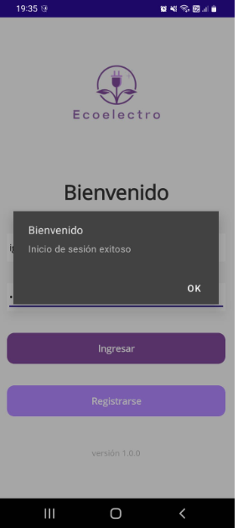 | Ok
2 | Registrarse en el Sistema | Usuario / Administrador | Alta | No tener una cuenta existente. | Nombre, Correo, Contraseña, Region y Comuna. | 1. Seleccionar “Registrarse”. 2. Completar los datos. 3. Confirmar registro. | El usuario queda registrado y puede iniciar sesión. | Registro completado correctamente. | 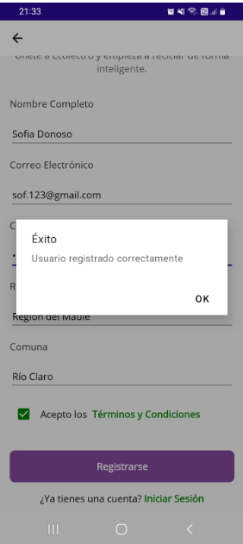 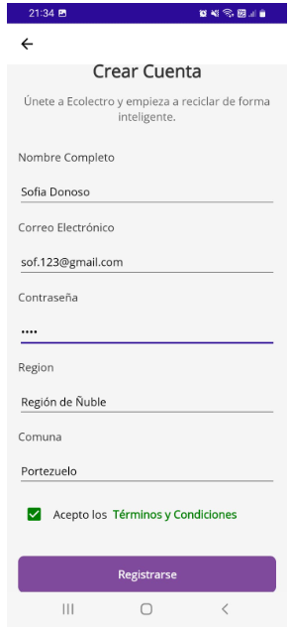 | Ok
3 | Cerrar sesión del sistema | Usuario / Administrador | Media | Usuario autenticado. |  | 1. Presionar “Cerrar Sesión”. 2. Confirmar acción. | El sistema cierra sesión y redirige al login. | Se cierra sesión correctamente y se limpia la sesión activa. | 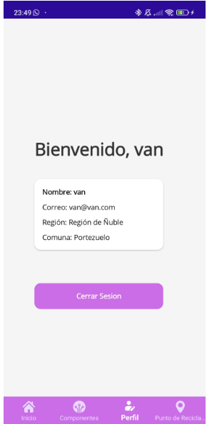 | Ok
AREA FUNCIONAL: Interacción con el Sistema y Detección de RAEE
4 | Capturar Imagen (Detección de Dispositivo RAEE) | Usuario | Alta | Usuario autenticado y cámara habilitada. | Imagen capturada con cámara | 1. Ir al módulo “Capturar Imagen”. 2. Enfocar dispositivo RAEE. 3. Presionar “Capturar”. | El sistema detecta correctamente el tipo de RAEE y muestra resultados. | Detección exitosa. | 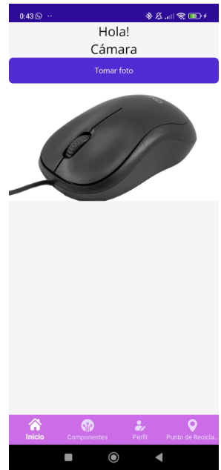 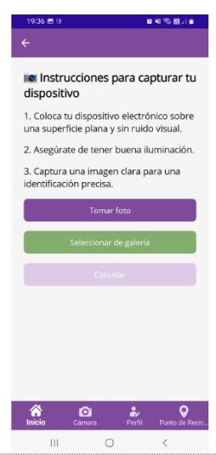 | Ok
5 | Visualizar componentes detectados | Usuario | Alta | Se debe haber capturado una imagen con IA previamente. | Resultado del modelo IA. | 1. Capturar o seleccionar imagen. 2. Esperar respuesta de clasificación IA. 3. Visualizar nombre del componente detectado. | Se muestra el componente detectado (ej. "Mouse"). | El sistema visualiza el componente y habilita opciones de reciclaje. | 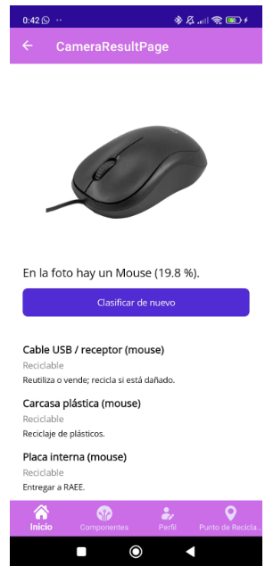 | Ok
6
6 | Visualizar mapa integrado (puntos, compañías y enlaces) | Usuario | Alta | Usuario autenticado, permisos de ubicación activos, modelo IA detectó un componente | Filtro de tipo RAEE (ej. Microwave, Battery). | 1. Acceder a la sección “Puntos de Reciclaje”. 2. Esperar carga de ubicación actual. 3. Seleccionar filtro por dispositivo. 4. Visualizar mapa. | Se muestran los puntos de reciclaje, compañías con retiro domiciliario y enlaces informativos del sistema según el filtro aplicado. | El mapa despliega correctamente los puntos con direcciones y datos desde el JSON + API. | 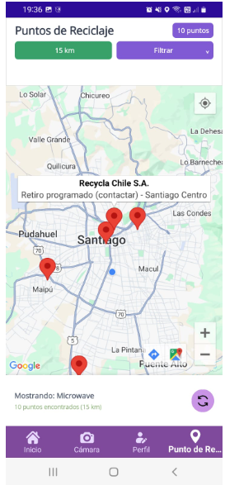 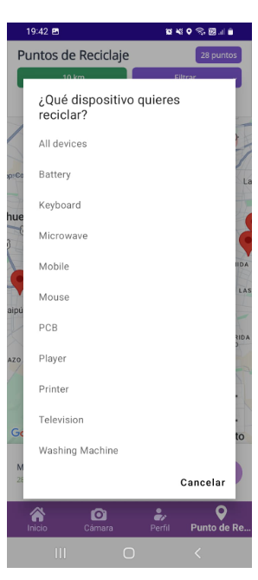 | Ok
AREA FUNCIONAL: ÁREA FUNCIONAL: Gestión del Sistema (Administrador)
7 | Gestionar usuarios (CRUD) | Administrador | Alta | El administrador debe haber iniciado sesión. | Datos del usuario (nombre, correo, rol, contraseña). | 1. Acceder al panel de administración. 2. Crear, editar o eliminar usuarios. 3. Guardar cambios. | El administrador gestiona correctamente los usuarios en la base de datos. | Los cambios se reflejan en la base de datos real (Azure SQLite). | 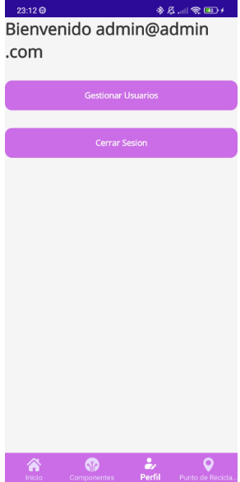 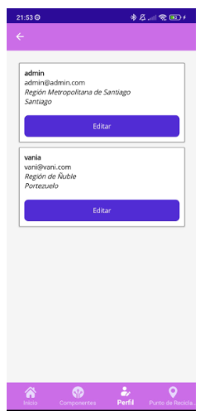 | Ok

